Activité
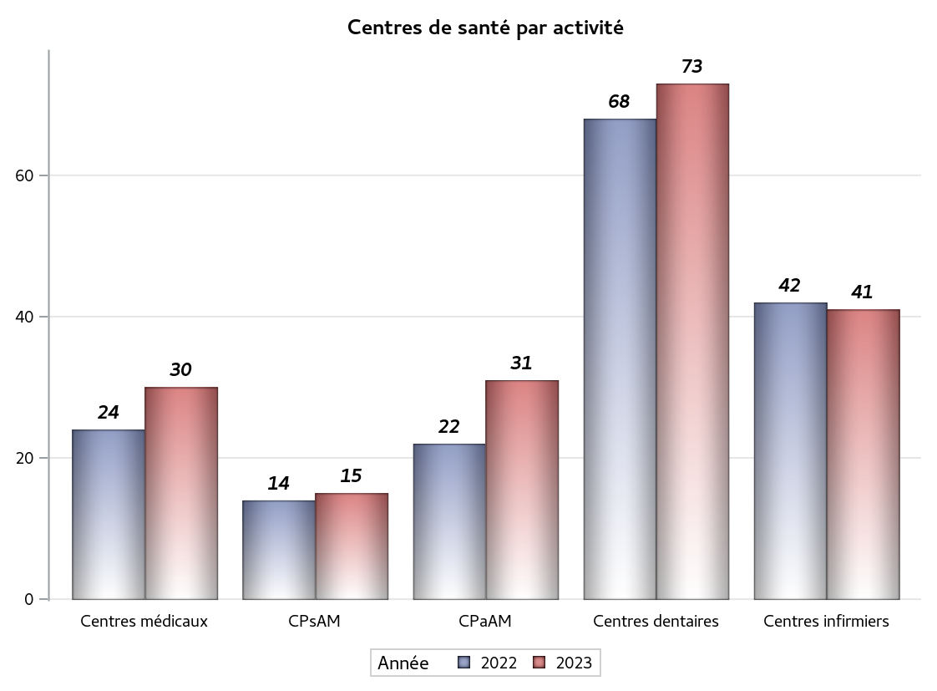

Implantation
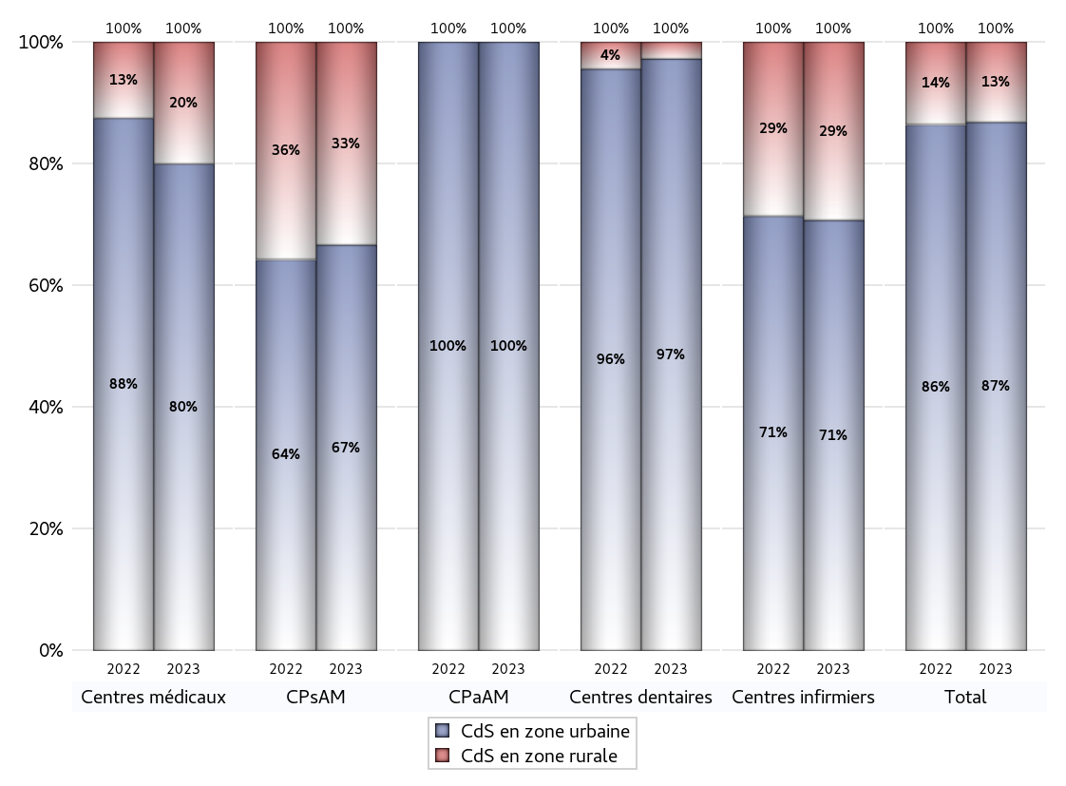
ZONE D'IMPLANTATION DES CENTRES
 | centres médicaux |  |  | Centres de santé polyvalents sans auxiliaires médicaux CPsAM |  | Centres de santé polyvalents avec auxiliaires médicaux CPaAM |  | Total centres à activité médicale | Centres de santé dentaires |  |  | Centres de santé infirmiers |  | Grand Total | Dont centres de santé pluri professionnels
 | avec MG et avec auxiliaires médicaux | avec MG et sans auxiliaires médicaux | sans MG | avec MG | sans MG | avec MG | sans MG |  | avec MG et avec auxiliaires médicaux | avec MG et sans auxiliaires médicaux | sans MG | avec MG | sans MG
CdS en zone urbaine | 8 | 14 | 2 | 9 | 1 | 24 | 7 | 65 | 0 | 0 | 71 | 0 | 29 | 165 | 35
Sous total zone urbaine | 24 |  |  | 10 |  | 31 |  |  | 71 |  |  | 29
Dont QPV | 1 | 1 | 0 | 1 | 0 | 2 | 0 | 5 | 0 | 0 | 5 | 0 | 0 | 10 | 4
Dont quartier vécu | 0 | 1 | 0 | 1 | 0 | 1 | 0 | 3 | 0 | 0 | 0 | 0 | 0 | 3 | 2
Dont zone prioritaire du SROS | 7 | 9 | 0 | 5 | 1 | 7 | 1 | 30 | 0 | 0 | 21 | 0 | 14 | 65 | 16
CdS en zone rurale | 2 | 4 | 0 | 5 | 0 | 0 | 0 | 11 | 0 | 0 | 2 | 0 | 12 | 25 | 3
Sous total zone rurale | 6 |  |  | 5 |  | 0 |  |  | 2 |  |  | 12
Dont zone prioritaire du SROS | 1 | 2 | 0 | 5 | 0 | 0 | 0 | 8 | 0 | 0 | 0 | 0 | 12 | 20 | 2
Total(sous total zone urbaine + sous total zone rurale) | 30 |  |  | 15 |  | 31 |  | 76 | 73 |  |  | 41 |  | 190 | 38

Gestionnaires
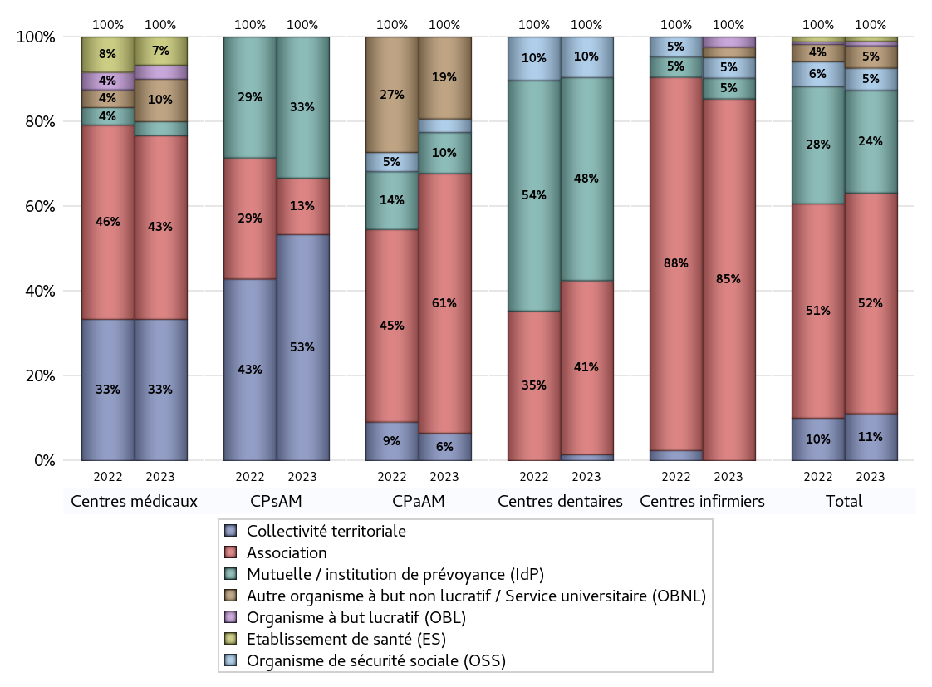
NOMBRE DE CENTRES DE SANTE PAR GESTIONNAIRE
 | centres médicaux |  |  | Centres de santé polyvalents sans auxiliaires médicaux CPsAM |  | Centres de santé polyvalents avec auxiliaires médicaux CPaAM |  | Total centres à activité médicale | Centres de santé dentaires |  |  | Centres de santé infirmiers |  | Grand Total | Dont centres de santé pluri professionnels
 | avec MG et avec auxiliaires médicaux | avec MG et sans auxiliaires médicaux | sans MG | avec MG | sans MG | avec MG | sans MG |  | avec MG et avec auxiliaires médicaux | avec MG et sans auxiliaires médicaux | sans MG | avec MG | sans MG
Collectivité territoriale | 4 | 6 | 0 | 8 | 0 | 2 | 0 | 20 | 0 | 0 | 1 | 0 | 0 | 21 | 9
Sous total Collectivité territoriale | 10 |  |  | 8 |  | 2 |  |  | 1 |  |  | 0
Association | 3 | 9 | 1 | 2 | 0 | 12 | 7 | 34 | 0 | 0 | 30 | 0 | 35 | 99 | 16
Sous total Association | 13 |  |  | 2 |  | 19 |  |  | 30 |  |  | 35
Mutuelle / institution de prévoyance (IdP) | 0 | 0 | 1 | 4 | 1 | 3 | 0 | 9 | 0 | 0 | 35 | 0 | 2 | 46 | 3
Sous total IdP | 1 |  |  | 5 |  | 3 |  |  | 35 |  |  | 2
Organisme de sécurité sociale (OSS) | 0 | 0 | 0 | 0 | 0 | 1 | 0 | 1 | 0 | 0 | 7 | 0 | 2 | 10 | 1
Sous total OSS | 0 |  |  | 0 |  | 1 |  |  | 7 |  |  | 2
Autre organisme à but non lucratif / Service universitaire (OBNL) | 1 | 2 | 0 | 0 | 0 | 6 | 0 | 9 | 0 | 0 | 0 | 0 | 1 | 10 | 7
Sous total OBNL | 3 |  |  | 0 |  | 6 |  |  | 0 |  |  | 1
Organisme à but lucratif (OBL) | 1 | 0 | 0 | 0 | 0 | 0 | 0 | 1 | 0 | 0 | 0 | 0 | 1 | 2 | 1
Sous total OBL | 1 |  |  | 0 |  | 0 |  |  | 0 |  |  | 1
Autre organisme à but lucratif | 0 | 0 | 0 | 0 | 0 | 0 | 0 | 0 | 0 | 0 | 0 | 0 | 0 | 0 | 0
Sous total Autre OBL | 0 |  |  | 0 |  | 0 |  |  | 0 |  |  | 0
Etablissement de santé (ES) | 1 | 1 | 0 | 0 | 0 | 0 | 0 | 2 | 0 | 0 | 0 | 0 | 0 | 2 | 1
Sous total ES | 2 |  |  | 0 |  | 0 |  |  | 0 |  |  | 0
Etat | 0 | 0 | 0 | 0 | 0 | 0 | 0 | 0 | 0 | 0 | 0 | 0 | 0 | 0 | 0
Sous total SU | 0 |  |  | 0 |  | 0 |  |  | 0 |  |  | 0
Total | 30 |  |  | 15 |  | 31 |  | 76 | 73 |  |  | 41 |  | 190 | 38

Effectifs
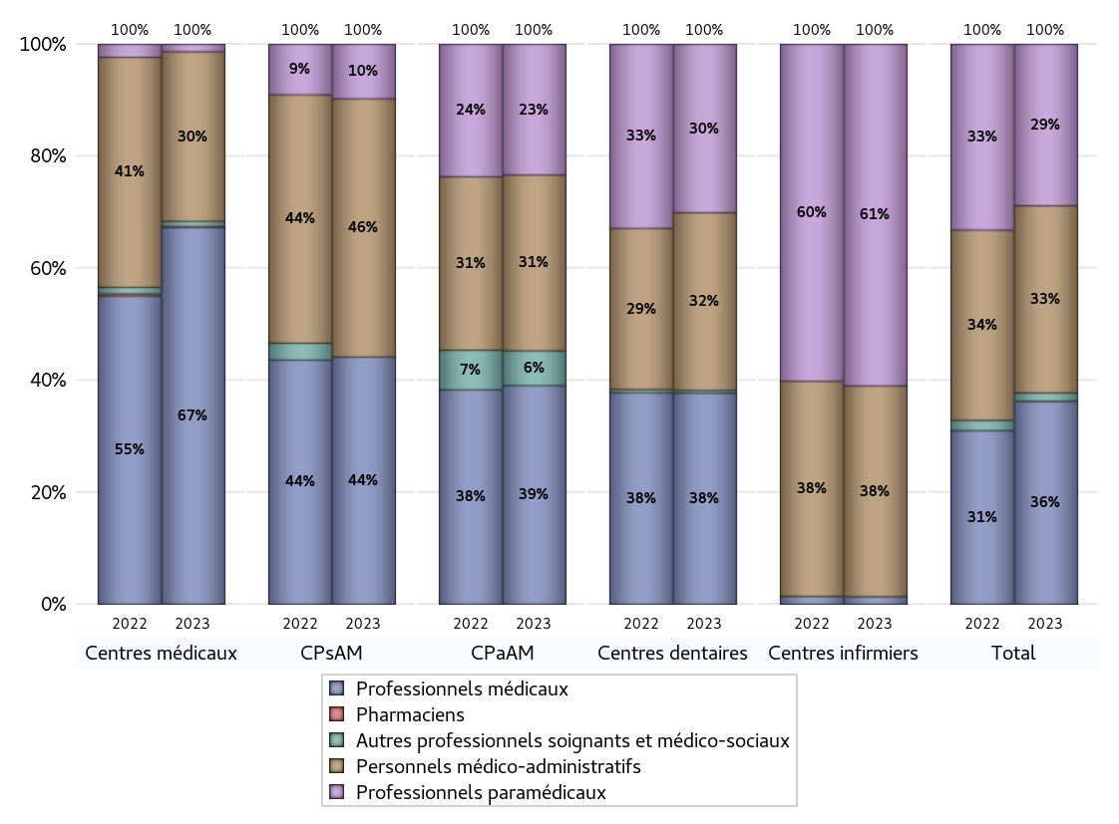
EFFECTIFS DES CENTRES
 | centres médicaux | Centres de santé polyvalents sans auxiliaires médicaux CPsAM | Centres de santé polyvalents avec auxiliaires médicaux CPaAM | Total centres à activité médicale | Centres de santé dentaires | Centres de santé infirmiers | Grand Total
Professionnels médicaux (1) | 302 | 68 | 189 | 559 | 391 | 7 | 957
Dont Médecins généralistes | 281 | 44 | 98 | 423 | 0 | 0 | 423
Dont Autres médecins spécialistes | 13 | 3 | 62 | 78 | 1 | 0 | 79
Dont Sages-Femmes | 7 | 0 | 12 | 19 | 0 | 0 | 19
Dont Chrirurgiens dentistes | 0 | 21 | 17 | 38 | 390 | 0 | 428
Dont Autres professionnels médicaux | 1 | 0 | 0 | 1 | 0 | 7 | 8
Professionnels paramédicaux (2) | 6 | 15 | 113 | 134 | 312 | 316 | 762
Dont Infirmiers | 4 | 1 | 46 | 51 | 0 | 316 | 367
Dont Assistants dentaires | 0 | 14 | 19 | 33 | 312 | 0 | 345
Dont Autres | 2 | 0 | 48 | 50 | 0 | 0 | 50
Pharmaciens (3) | 1 | 0 | 0 | 1 | 0 | 0 | 1
Total Professionnels de santé (1)+(2)(+3) | 309 | 83 | 302 | 694 | 703 | 323 | 1720
Autres professionnels soignants et médico-sociaux (4) | 4 | 0 | 30 | 34 | 5 | 0 | 39
Personnels médico-administratifs (5) | 136 | 71 | 152 | 359 | 329 | 195 | 883
Total (1)+(2)+(3)+(4)+(5) | 449 | 154 | 484 | 1087 | 1037 | 518 | 2642

Fonctionnement
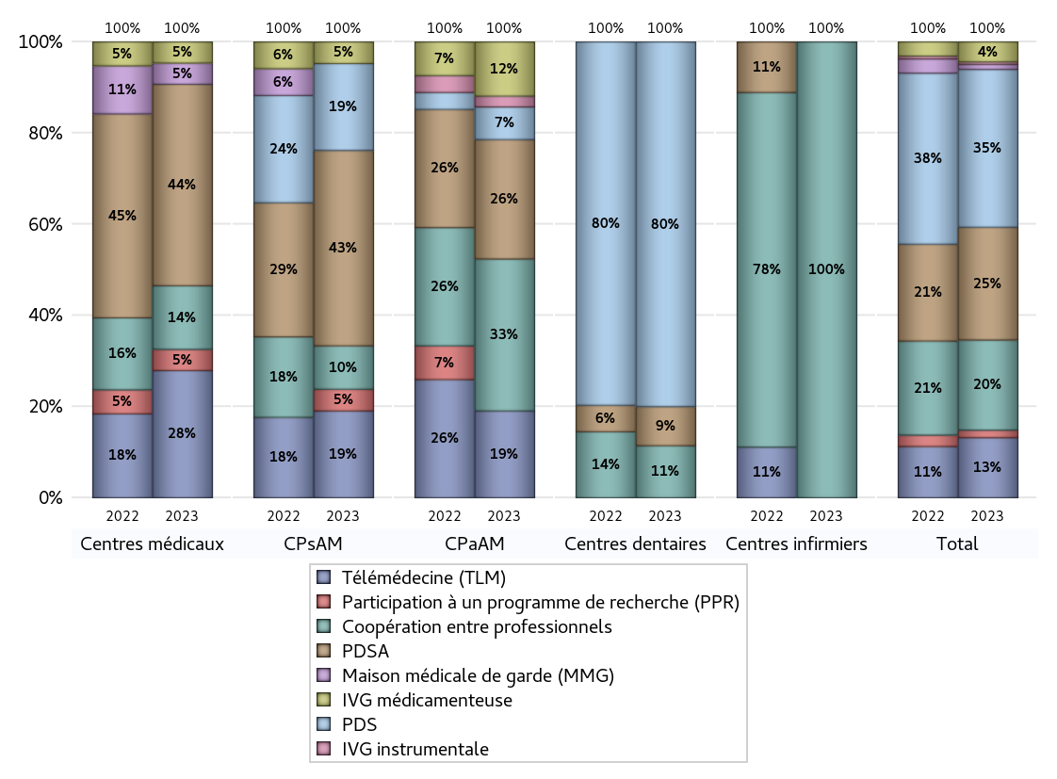
FONCTIONNEMENT(PDSA/MMG/IVG/TLM/PPR/COOP)
 | centres médicaux |  |  | Centres de santé polyvalents sans auxiliaires médicaux CPsAM |  | Centres de santé polyvalents avec auxiliaires médicaux CPaAM |  | Total centres à activité médicale | Centres de santé dentaires |  |  | Centres de santé infirmiers |  | Grand Total | Dont centres de santé pluri professionnels
 | avec MG et avec auxiliaires médicaux | avec MG et sans auxiliaires médicaux | sans MG | avec MG | sans MG | avec MG | sans MG |  | avec MG et avec auxiliaires médicaux | avec MG et sans auxiliaires médicaux | sans MG | avec MG | sans MG
PDSA au sein du centre | 4 | 5 | 1 | 7 | 0 | 4 | 6 | 27 | 0 | 0 | 6 | 0 | 0 | 33 | 10
PDSA en dehors du centre | 3 | 6 | 0 | 2 | 0 | 1 | 0 | 12 | 0 | 0 | 0 | 0 | 0 | 12 | 5
Sous total 1 PDSA | 7 | 11 | 1 | 9 | 0 | 5 | 6 | 39 | 0 | 0 | 6 | 0 | 0 | 45 | 15
Sous total PDSA | 19 |  |  | 9 |  | 11 |  |  | 6 |  |  | 0
PDS au sein du centre | 0 | 0 | 0 | 4 | 0 | 2 | 1 | 7 | 0 | 0 | 56 | 0 | 0 | 63 | 2
PDS en dehors du centre | 0 | 0 | 0 | 0 | 0 | 0 | 0 | 0 | 0 | 0 | 0 | 0 | 0 | 0 | 0
Sous Total 1 PDS | 0 | 0 | 0 | 4 | 0 | 2 | 1 | 7 | 0 | 0 | 56 | 0 | 0 | 63 | 2
Sous total PDS | 0 |  |  | 4 |  | 3 |  |  | 56 |  |  | 0
Maison médicale de garde (MMG) | 0 | 2 | 0 | 0 | 0 | 0 | 0 | 2 | 0 | 0 | 0 | 0 | 0 | 2 | 0
Sous total MMG | 2 |  |  | 0 |  | 0 |  |  | 0 |  |  | 0
IVG instrumentale | 0 | 0 | 0 | 0 | 0 | 1 | 0 | 1 | 0 | 0 | 0 | 0 | 0 | 1 | 1
Sous total IVGI | 0 |  |  | 0 |  | 1 |  |  | 0 |  |  | 0
IVG médicamenteuse | 1 | 0 | 1 | 1 | 0 | 5 | 0 | 8 | 0 | 0 | 0 | 0 | 0 | 8 | 7
Sous total IVGM | 2 |  |  | 1 |  | 5 |  |  | 0 |  |  | 0
Télémédecine (TLM) | 4 | 6 | 2 | 4 | 0 | 7 | 1 | 24 | 0 | 0 | 0 | 0 | 0 | 24 | 12
Sous total TLM | 12 |  |  | 4 |  | 8 |  |  | 0 |  |  | 0
Participation à un programme de recherche (PPR) | 1 | 1 | 0 | 1 | 0 | 0 | 0 | 3 | 0 | 0 | 0 | 0 | 0 | 3 | 2
Sous total PPR | 2 |  |  | 1 |  | 0 |  |  | 0 |  |  | 0
Coopération entre professionnels | 5 | 0 | 1 | 2 | 0 | 8 | 6 | 22 | 0 | 0 | 8 | 0 | 6 | 36 | 14
Sous total Coop | 6 |  |  | 2 |  | 14 |  |  | 8 |  |  | 6
Total | 43 |  |  | 21 |  | 42 |  | 106 | 70 |  |  | 6 |  | 182 | 53

Prévention
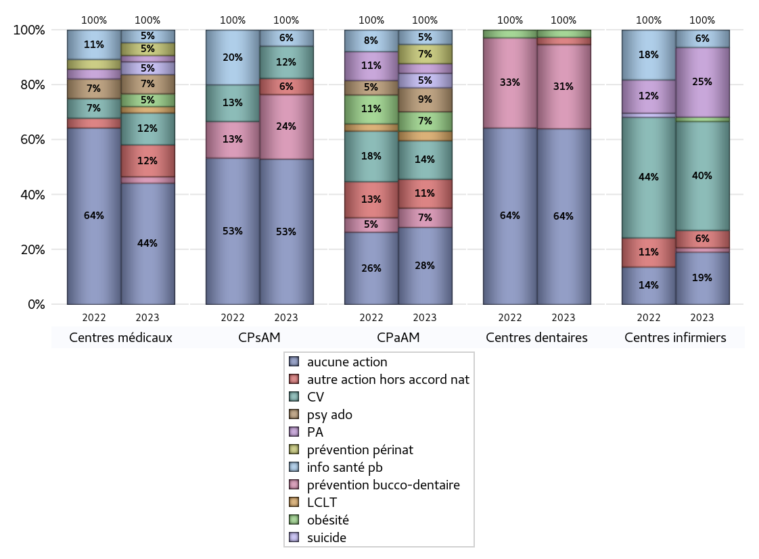
ACTIONS DE PREVENTION
 | centres médicaux |  |  | Centres de santé polyvalents sans auxiliaires médicaux CPsAM |  | Centres de santé polyvalents avec auxiliaires médicaux CPaAM |  | Total centres à activité médicale | Centres de santé dentaires |  |  | Centres de santé infirmiers |  | Grand Total | Dont centres de santé pluri professionnels
 | avec MG et avec auxiliaires médicaux | avec MG et sans auxiliaires médicaux | sans MG | avec MG | sans MG | avec MG | sans MG |  | avec MG et avec auxiliaires médicaux | avec MG et sans auxiliaires médicaux | sans MG | avec MG | sans MG
Aucune action | 5 | 13 | 1 | 8 | 1 | 9 | 7 | 44 | 0 | 0 | 48 | 0 | 12 | 104 | 16
Sous total aucune action | 19 |  |  | 9 |  | 16 |  |  | 48 |  |  | 12
Amélioration de la couverture vaccinale CV) | 3 | 1 | 1 | 2 | 0 | 8 | 0 | 15 | 0 | 0 | 0 | 0 | 25 | 40 | 12
Sous total CV | 5 |  |  | 2 |  | 8 |  |  | 0 |  |  | 25
Lutte contre la tuberculose (LCLT) | 1 | 0 | 0 | 0 | 0 | 2 | 0 | 3 | 0 | 0 | 0 | 0 | 0 | 3 | 3
Sous total LCLT | 1 |  |  | 0 |  | 2 |  |  | 0 |  |  | 0
Surpoids et obésité chez l'enfant | 0 | 2 | 0 | 0 | 0 | 4 | 0 | 6 | 0 | 0 | 2 | 0 | 1 | 9 | 4
Sous total obésité | 2 |  |  | 0 |  | 4 |  |  | 2 |  |  | 1
Souffrance psychique et conduites addictives chez l'adolescent de 12 à 25 ans | 1 | 2 | 0 | 0 | 0 | 5 | 0 | 8 | 0 | 0 | 0 | 0 | 0 | 8 | 6
Sous total souffrance psy ado | 3 |  |  | 0 |  | 5 |  |  | 0 |  |  | 0
Prévention du suicide | 1 | 1 | 0 | 0 | 0 | 3 | 0 | 5 | 0 | 0 | 0 | 0 | 0 | 5 | 4
Sous total prévention suicide | 2 |  |  | 0 |  | 3 |  |  | 0 |  |  | 0
Prévention spécifique en direction des personnes âgées pour les régions non incluses dans les expérimentations PAERPA | 0 | 1 | 0 | 0 | 0 | 2 | 0 | 3 | 0 | 0 | 0 | 0 | 16 | 19 | 2
Sous total prévention PA | 1 |  |  | 0 |  | 2 |  |  | 0 |  |  | 16
Prévention périnatale | 0 | 1 | 1 | 0 | 0 | 4 | 0 | 6 | 0 | 0 | 0 | 0 | 0 | 6 | 4
Sous total prévention périnat | 2 |  |  | 0 |  | 4 |  |  | 0 |  |  | 0
Mission de relais d'information ou d'action de santé publique dans les thèmes visés par l'accord national | 1 | 1 | 0 | 1 | 0 | 3 | 0 | 6 | 0 | 0 | 0 | 0 | 4 | 10 | 4
Sous total info santé pb | 2 |  |  | 1 |  | 3 |  |  | 0 |  |  | 4
Prévention bucco-dentaire (mission de santé publique dentaire ou bilan bucco dentaire) | 0 | 1 | 0 | 4 | 0 | 4 | 0 | 9 | 0 | 0 | 23 | 0 | 1 | 33 | 5
Sous total prévention bucco-dentaire | 1 |  |  | 4 |  | 4 |  |  | 23 |  |  | 1
Autre action non visée dans l'accord national | 3 | 2 | 0 | 1 | 0 | 6 | 0 | 12 | 0 | 0 | 2 | 0 | 4 | 18 | 10
Sous total autre action hors accord nat | 5 |  |  | 1 |  | 6 |  |  | 2 |  |  | 4

Total1 des Centres de santé avec au moins une action | 5 | 5 | 1 | 6 | 0 | 15 | 0 | 32 | 0 | 0 | 25 | 0 | 29 | 86 | 22
Total2 des Centres de santé avec au moins une action | 11 |  |  | 6 |  | 15 |  |  | 25 |  |  | 29

ETP
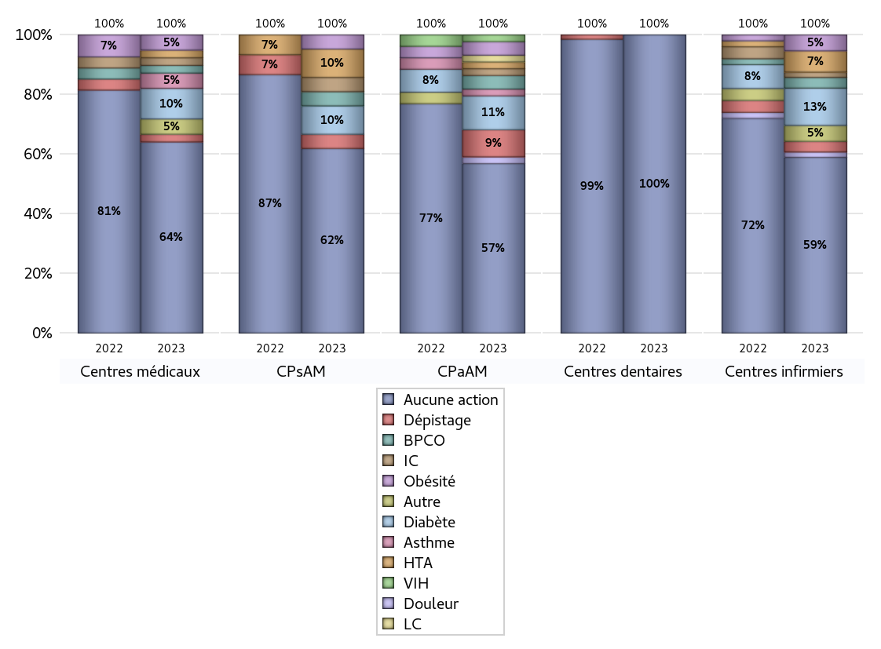
EDUCATION THERAPEUTIQUE DU PATIENT
 | centres médicaux |  |  | Centres de santé polyvalents sans auxiliaires médicaux CPsAM |  | Centres de santé polyvalents avec auxiliaires médicaux CPaAM |  | Total centres à activité médicale | Centres de santé dentaires |  |  | Centres de santé infirmiers |  | Grand Total | Dont centres de santé pluri professionnels
 | avec MG et avec auxiliaires médicaux | avec MG et sans auxiliaires médicaux | sans MG | avec MG | sans MG | avec MG | sans MG |  | avec MG et avec auxiliaires médicaux | avec MG et sans auxiliaires médicaux | sans MG | avec MG | sans MG
Aucune action | 7 | 17 | 1 | 12 | 1 | 18 | 7 | 63 | 0 | 0 | 73 | 0 | 33 | 169 | 27
Sous total aucune action | 25 |  |  | 13 |  | 25 |  |  | 73 |  |  | 33
Diabète | 2 | 1 | 1 | 2 | 0 | 5 | 0 | 11 | 0 | 0 | 0 | 0 | 7 | 18 | 9
Sous total diabète | 4 |  |  | 2 |  | 5 |  |  | 0 |  |  | 7
Asthme | 1 | 0 | 1 | 0 | 0 | 1 | 0 | 3 | 0 | 0 | 0 | 0 | 0 | 3 | 2
Sous total asthme | 2 |  |  | 0 |  | 1 |  |  | 0 |  |  | 0
BPCO | 1 | 0 | 0 | 1 | 0 | 2 | 0 | 4 | 0 | 0 | 0 | 0 | 2 | 6 | 4
Sous total BPCO | 1 |  |  | 1 |  | 2 |  |  | 0 |  |  | 2
Insuffisance cardiaque (IC) | 1 | 0 | 0 | 1 | 0 | 1 | 0 | 3 | 0 | 0 | 0 | 0 | 1 | 4 | 3
Sous total IC | 1 |  |  | 1 |  | 1 |  |  | 0 |  |  | 1
HTA | 1 | 0 | 0 | 2 | 0 | 1 | 0 | 4 | 0 | 0 | 0 | 0 | 4 | 8 | 4
Sous total HTA | 1 |  |  | 2 |  | 1 |  |  | 0 |  |  | 4
Lombalgie chronique (LC) | 0 | 0 | 0 | 0 | 0 | 1 | 0 | 1 | 0 | 0 | 0 | 0 | 0 | 1 | 1
Sous total LC | 0 |  |  | 0 |  | 1 |  |  | 0 |  |  | 0
Obésité | 2 | 0 | 0 | 1 | 0 | 2 | 0 | 5 | 0 | 0 | 0 | 0 | 3 | 8 | 5
Sous total obésité | 2 |  |  | 1 |  | 2 |  |  | 0 |  |  | 3
VIH | 0 | 0 | 0 | 0 | 0 | 1 | 0 | 1 | 0 | 0 | 0 | 0 | 0 | 1 | 1
Sous total VIH | 0 |  |  | 0 |  | 1 |  |  | 0 |  |  | 0
Douleur | 0 | 0 | 0 | 0 | 0 | 1 | 0 | 1 | 0 | 0 | 0 | 0 | 1 | 2 | 1
Sous total douleur | 0 |  |  | 0 |  | 1 |  |  | 0 |  |  | 1
Action de dépistage | 1 | 0 | 0 | 1 | 0 | 4 | 0 | 6 | 0 | 0 | 0 | 0 | 2 | 8 | 6
Sous total dépistage | 1 |  |  | 1 |  | 4 |  |  | 0 |  |  | 2
Autre | 2 | 0 | 0 | 0 | 0 | 0 | 0 | 2 | 0 | 0 | 0 | 0 | 3 | 5 | 2
Sous total autre | 2 |  |  | 0 |  | 0 |  |  | 0 |  |  | 3

Total1 des Centres de santé avec au moins une action | 3 | 1 | 1 | 2 | 0 | 6 | 0 | 13 | 0 | 0 | 0 | 0 | 8 | 21 | 11
Total2 des Centres de santé avec au moins une action | 5 |  |  | 2 |  | 6 |  |  | 0 |  |  | 8

promo santé
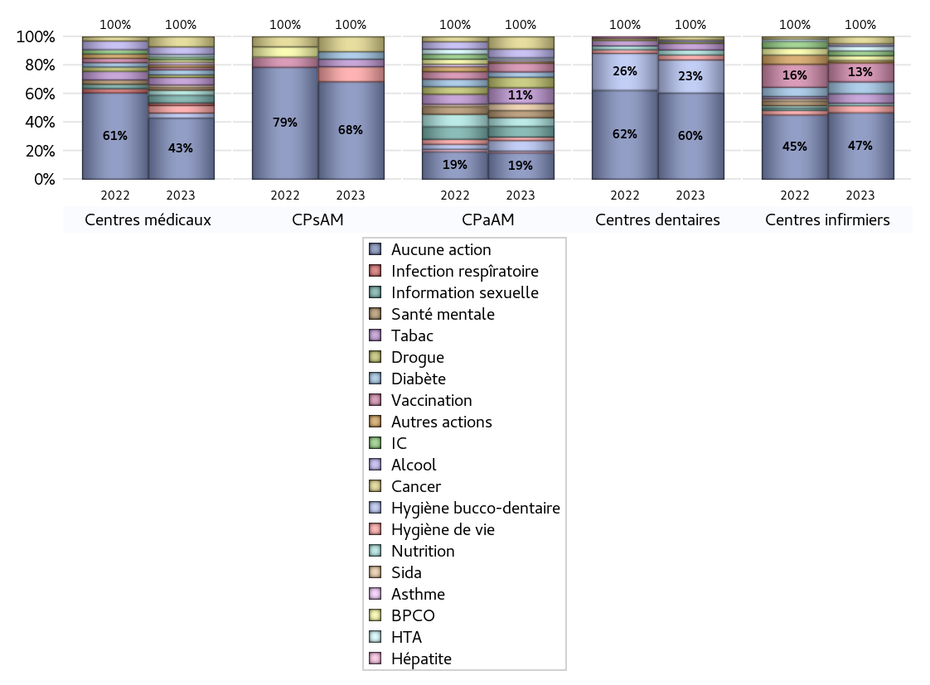
PROMOTION ET EDUCATION POUR LA SANTE
 | centres médicaux |  |  | Centres de santé polyvalents sans auxiliaires médicaux CPsAM |  | Centres de santé polyvalents avec auxiliaires médicaux CPaAM |  | Total centres à activité médicale | Centres de santé dentaires |  |  | Centres de santé infirmiers |  | Grand Total | Dont centres de santé pluri professionnels
 | avec MG et avec auxiliaires médicaux | avec MG et sans auxiliaires médicaux | sans MG | avec MG | sans MG | avec MG | sans MG |  | avec MG et avec auxiliaires médicaux | avec MG et sans auxiliaires médicaux | sans MG | avec MG | sans MG
Aucune action | 8 | 16 | 0 | 13 | 0 | 9 | 6 | 52 | 0 | 0 | 52 | 0 | 28 | 132 | 21
Sous total aucune action | 24 |  |  | 13 |  | 15 |  |  | 52 |  |  | 28
diabète | 1 | 0 | 1 | 0 | 1 | 3 | 0 | 6 | 0 | 0 | 0 | 0 | 5 | 11 | 4
Sous total diabète | 2 |  |  | 1 |  | 3 |  |  | 0 |  |  | 5
asthme | 1 | 0 | 0 | 0 | 0 | 1 | 0 | 2 | 0 | 0 | 0 | 0 | 0 | 2 | 2
Sous total asthme | 1 |  |  | 0 |  | 1 |  |  | 0 |  |  | 0
BPCO | 1 | 0 | 0 | 0 | 0 | 0 | 0 | 1 | 0 | 0 | 0 | 0 | 2 | 3 | 1
Sous total BPCO | 1 |  |  | 0 |  | 0 |  |  | 0 |  |  | 2
Insuffisance cardiaque (IC) | 1 | 0 | 0 | 0 | 0 | 0 | 0 | 1 | 0 | 0 | 0 | 0 | 2 | 3 | 1
Sous total IC | 1 |  |  | 0 |  | 0 |  |  | 0 |  |  | 2
HTA | 1 | 0 | 0 | 0 | 0 | 1 | 0 | 2 | 0 | 0 | 0 | 0 | 2 | 4 | 2
Sous total HTA | 1 |  |  | 0 |  | 1 |  |  | 0 |  |  | 2
Accident de la vie courante | 0 | 0 | 0 | 0 | 0 | 0 | 0 | 0 | 0 | 0 | 0 | 0 | 0 | 0 | 0
Sous total accident | 0 |  |  | 0 |  | 0 |  |  | 0 |  |  | 0
Alcool | 2 | 1 | 0 | 0 | 0 | 5 | 0 | 8 | 0 | 0 | 1 | 0 | 1 | 10 | 7
Sous total alcool | 3 |  |  | 0 |  | 5 |  |  | 1 |  |  | 1
cancer | 2 | 1 | 1 | 1 | 1 | 7 | 0 | 13 | 0 | 0 | 2 | 0 | 3 | 18 | 9
Sous total cancer | 4 |  |  | 2 |  | 7 |  |  | 2 |  |  | 3
Hépatite | 0 | 0 | 0 | 0 | 0 | 1 | 0 | 1 | 0 | 0 | 0 | 0 | 0 | 1 | 1
Sous total hépatite | 0 |  |  | 0 |  | 1 |  |  | 0 |  |  | 0
Hygiène bucco-dentaire | 0 | 1 | 1 | 0 | 0 | 6 | 0 | 8 | 0 | 0 | 20 | 0 | 0 | 28 | 6
Sous total hygiène bucco-dentaire | 2 |  |  | 0 |  | 6 |  |  | 20 |  |  | 0
Hygiène de vie | 2 | 1 | 0 | 1 | 1 | 2 | 0 | 7 | 0 | 0 | 3 | 0 | 3 | 13 | 4
Sous total hygiène de vie | 3 |  |  | 2 |  | 2 |  |  | 3 |  |  | 3
Infection respiratoire | 1 | 0 | 0 | 0 | 0 | 0 | 0 | 1 | 0 | 0 | 0 | 0 | 0 | 1 | 1
Sous total infection respîratoire | 1 |  |  | 0 |  | 0 |  |  | 0 |  |  | 0
Information sexuelle | 2 | 0 | 1 | 0 | 0 | 6 | 0 | 9 | 0 | 0 | 0 | 0 | 0 | 9 | 8
Sous total information sexuelle | 3 |  |  | 0 |  | 6 |  |  | 0 |  |  | 0
Nutrition | 2 | 0 | 0 | 0 | 0 | 4 | 1 | 7 | 0 | 0 | 3 | 0 | 1 | 11 | 6
Sous total nutrition | 2 |  |  | 0 |  | 5 |  |  | 3 |  |  | 1
santé mentale | 1 | 0 | 0 | 0 | 0 | 4 | 0 | 5 | 0 | 0 | 0 | 0 | 0 | 5 | 5
Sous total santé mentale | 1 |  |  | 0 |  | 4 |  |  | 0 |  |  | 0
Sida | 1 | 0 | 0 | 0 | 0 | 4 | 0 | 5 | 0 | 0 | 0 | 0 | 0 | 5 | 5
Sous total sida | 1 |  |  | 0 |  | 4 |  |  | 0 |  |  | 0
Tabac | 2 | 0 | 1 | 1 | 0 | 9 | 0 | 13 | 0 | 0 | 4 | 0 | 4 | 21 | 11
Sous total tabac | 3 |  |  | 1 |  | 9 |  |  | 4 |  |  | 4
Usage de la drogue | 1 | 0 | 0 | 0 | 0 | 6 | 0 | 7 | 0 | 0 | 1 | 0 | 0 | 8 | 7
Sous total drogue | 1 |  |  | 0 |  | 6 |  |  | 1 |  |  | 0
Vaccination | 1 | 0 | 0 | 0 | 0 | 5 | 0 | 6 | 0 | 0 | 0 | 0 | 8 | 14 | 6
Sous total vaccination | 1 |  |  | 0 |  | 5 |  |  | 0 |  |  | 8
Autres actions | 1 | 0 | 0 | 0 | 0 | 1 | 0 | 2 | 0 | 0 | 0 | 0 | 1 | 3 | 2
Sous total autres actions | 1 |  |  | 0 |  | 1 |  |  | 0 |  |  | 1

Total1 des Centres de santé avec au moins une action | 2 | 2 | 2 | 1 | 1 | 15 | 1 | 24 | 0 | 0 | 21 | 0 | 13 | 58 | 17
Total2 des Centres de santé avec au moins une action | 6 |  |  | 2 |  | 16 |  |  | 21 |  |  | 13

activités spécifiques
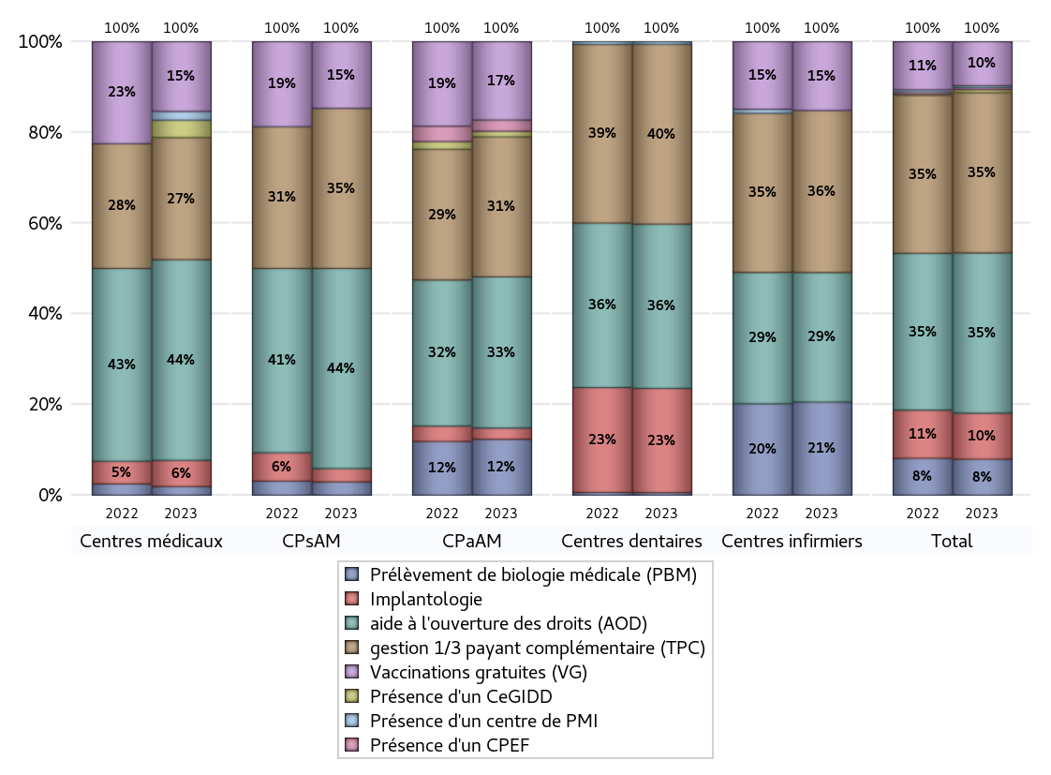
ACTIVITES SPECIFIQUES
 | centres médicaux |  |  | Centres de santé polyvalents sans auxiliaires médicaux CPsAM |  | Centres de santé polyvalents avec auxiliaires médicaux CPaAM |  | Total centres à activité médicale | Centres de santé dentaires |  |  | Centres de santé infirmiers |  | Grand Total | Dont centres de santé pluri professionnels
 | avec MG et avec auxiliaires médicaux | avec MG et sans auxiliaires médicaux | sans MG | avec MG | sans MG | avec MG | sans MG |  | avec MG et avec auxiliaires médicaux | avec MG et sans auxiliaires médicaux | sans MG | avec MG | sans MG
Prélèvement de biologie médicale (PBM) | 1 | 0 | 0 | 1 | 0 | 10 | 0 | 12 | 0 | 0 | 1 | 0 | 23 | 36 | 12
Sous total PBM | 1 |  |  | 1 |  | 10 |  |  | 1 |  |  | 23
Implantologie | 1 | 2 | 0 | 1 | 0 | 1 | 1 | 6 | 0 | 0 | 40 | 0 | 0 | 46 | 2
Sous total implanto | 3 |  |  | 1 |  | 2 |  |  | 40 |  |  | 0
aide à l'ouverture des droits (AOD) | 8 | 13 | 2 | 14 | 1 | 20 | 7 | 65 | 0 | 0 | 63 | 0 | 32 | 160 | 32
Sous total AOD | 23 |  |  | 15 |  | 27 |  |  | 63 |  |  | 32
gestion 1/3 payant complémentaire (TPC) | 2 | 11 | 1 | 11 | 1 | 18 | 7 | 51 | 0 | 0 | 69 | 0 | 40 | 160 | 22
Sous total TPC | 14 |  |  | 12 |  | 25 |  |  | 69 |  |  | 40
Présence d'un CLAT | 0 | 0 | 0 | 0 | 0 | 0 | 0 | 0 | 0 | 0 | 0 | 0 | 0 | 0 | 0
Sous total CLAT | 0 |  |  | 0 |  | 0 |  |  | 0 |  |  | 0
Présence d'un CeGIDD | 0 | 1 | 1 | 0 | 0 | 1 | 0 | 3 | 0 | 0 | 0 | 0 | 0 | 3 | 1
Sous total CeGIDD | 2 |  |  | 0 |  | 1 |  |  | 0 |  |  | 0
Présence d'un CPEF | 0 | 0 | 0 | 0 | 0 | 2 | 0 | 2 | 0 | 0 | 0 | 0 | 0 | 2 | 2
Sous total CPEF | 0 |  |  | 0 |  | 2 |  |  | 0 |  |  | 0
Présence d'un centre de PMI | 0 | 1 | 0 | 0 | 0 | 0 | 0 | 1 | 0 | 0 | 1 | 0 | 0 | 2 | 0
Sous total PMI | 1 |  |  | 0 |  | 0 |  |  | 1 |  |  | 0
Vaccinations gratuites (VG) | 4 | 3 | 1 | 4 | 1 | 14 | 0 | 27 | 0 | 0 | 0 | 0 | 17 | 44 | 20
Sous total VG | 8 |  |  | 5 |  | 14 |  |  | 0 |  |  | 17
Total | 52 |  |  | 34 |  | 81 |  | 167 | 174 |  |  | 112 |  | 453 | 91

